年報表紙
 |  |  |  |  |  |  |  |  |  |  |  | 令和6年1月26日
 |  |  |  |  |  |  |  |  |  |  |  | 静岡県知事直轄組織統計調査課
2020年基準
静 岡 県内政令指定都市の消 費 者 物 価 指 数
令和５年（2023年）平均
Ⅰ 静岡市
１ 概況
（１） | 総合指数（令和2(2020)年=100）は104.9となり、前年比は3.1％の上昇となった。

（２） | 生鮮食品を除く総合指数は104.6となり、前年比は3.0％の上昇となった。

（３） | 生鮮食品及びエネルギーを除く総合指数は103.7となり、前年比は3.9％の上昇となった。
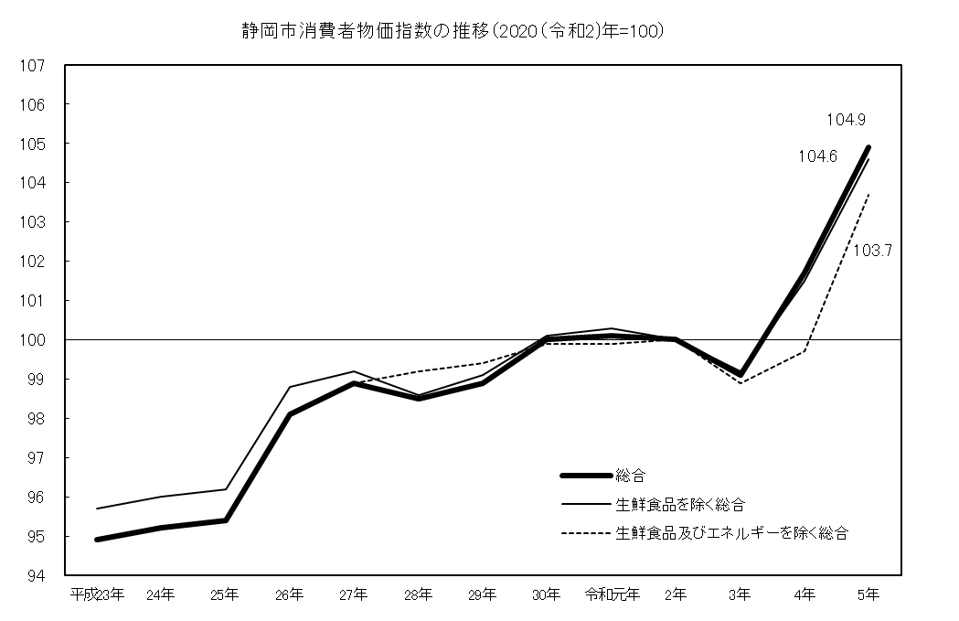

２ 総合、生鮮食品を除く総合、生鮮食品及びエネルギーを除く総合の指数、前年比
 |  |  |  |  |  |  |  |  |  |  |  |  |  | (2020年=100)
 |  |  | 平成 23年 | 24年 | 25年 | 26年 | 27年 | 28年 | 29年 | 30年 | 令和 元年 | 2年 | 3年 | 4年 | 5年
総合 |  | 指数 | 94.9 | 95.2 | 95.4 | 98.1 | 98.9 | 98.5 | 98.9 | 100.0 | 100.1 | 100.0 | 99.1 | 101.7 | 104.9
 |  | 前年比(%) | -0.1 | 0.3 | 0.1 | 2.8 | 0.8 | -0.4 | 0.4 | 1.2 | 0.1 | -0.1 | -0.9 | 2.6 | 3.1
生鮮食品を 除く総合 |  | 指数 | 95.7 | 96.0 | 96.2 | 98.8 | 99.2 | 98.6 | 99.1 | 100.1 | 100.3 | 100.0 | 99.2 | 101.5 | 104.6
 |  | 前年比(%) | 0.0 | 0.3 | 0.2 | 2.7 | 0.5 | -0.6 | 0.5 | 1.0 | 0.2 | -0.3 | -0.8 | 2.4 | 3.0
生鮮食品及びエネルギーを 除く総合 |  | 指数 | - | - | - | - | 98.9 | 99.2 | 99.4 | 99.9 | 99.9 | 100.0 | 98.9 | 99.7 | 103.7
 |  | 前年比(%) | - | - | - | - | - | 0.3 | 0.2 | 0.5 | 0.0 | 0.1 | -1.1 | 0.8 | 3.9
（注）生鮮食品及びエネルギーを除く総合指数は平成27年より公表。

年報の概要 (静岡)
３ 10大費目指数の動き
 |  |  |  |  |  |  |  |  |  |  |  |  |  |  | （2020年=100）
 | 総 合 |  |  |  | 食 料 |  | 住 居 | 光 熱･ 水 道 | 家 具･ 家 事 用 品 | 被 服 及 び 履 物 | 保 健 医 療 | 交 通･ 通 信 | 教 育 | 教 養 娯 楽 | 諸雑費
 |  | 生鮮食品を除く総合 | 生鮮食品及びエネルギーを除く総合 | 食料（酒類を除く）及び エネルギーを除く総合 |  | 生 鮮 食 品
指 数 | 104.9 | 104.6 | 103.7 | 101.0 | 111.2 | 112.2 | 100.1 | 112.0 | 111.0 | 104.5 | 101.2 | 95.5 | 102.7 | 107.4 | 103.4
前年比(%) | 3.1 | 3.0 | 3.9 | 2.4 | 7.7 | 5.8 | 0.6 | -6.3 | 8.5 | 2.5 | 2.1 | 2.6 | 1.6 | 4.4 | 0.9
寄与度 | - | 2.89 | 3.41 | 1.50 | 2.20 | 0.26 | 0.11 | -0.54 | 0.34 | 0.09 | 0.11 | 0.35 | 0.04 | 0.40 | 0.05
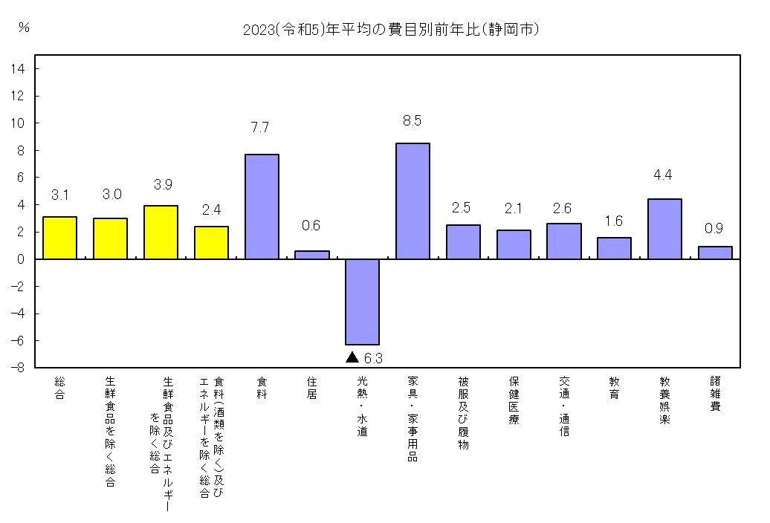

４ 前年との比較
総合指数への寄与が大きかった中分類の項目
 | 中分類 |  |  |  | (10大費目) |  |  | 前年比（寄与度） |  |  | 主な品目
上昇 | 調理食品 |  |  |  | (食料) |  |  | 8.4% （0.36） |  |  | すし（弁当）、からあげ
 | 菓子類 |  |  |  | (食料) |  |  | 11.4% （0.29） |  |  | ゼリー、チョコレート、ポテトチップス
 | 穀類 |  |  |  | (食料) |  |  | 10.3% （0.25） |  |  | あんパン
 | 肉類 |  |  |  | (食料) |  |  | 8.4% （0.21） |  |  | 豚肉（国産品）
 | 乳卵類 |  |  |  | (食料) |  |  | 15.5% （0.20） |  |  | 牛乳、ヨーグルト
 | 教養娯楽サービス |  |  |  | (教養娯楽) |  |  | 3.9% （0.19） |  |  | 宿泊料
 | 通信 |  |  |  | (交通・通信) |  |  | 6.2% （0.19） |  |  | 通信料（携帯電話）、携帯電話機
 | 教養娯楽用品 |  |  |  | (教養娯楽) |  |  | 8.5% （0.17） |  |  | ペットトイレ用品
 | 外食 |  |  |  | (食料) |  |  | 3.3% （0.16） |  |  | ハンバーグ（外食）
下 落 | 電気代 |  |  |  | (光熱・水道) |  |  | -11.5% （-0.51） |  |  | 電気代

年報 (浜松)
Ⅱ 浜松市
１ 概況
（１） | 総合指数（令和2(2020)年=100）は106.5となり、前年比は3.4％の上昇となった。

（２） | 生鮮食品を除く総合指数は106.2となり、前年比は3.3％の上昇となった。

（３） | 生鮮食品及びエネルギーを除く総合指数は105.1となり、前年比は4.1％の上昇となった。

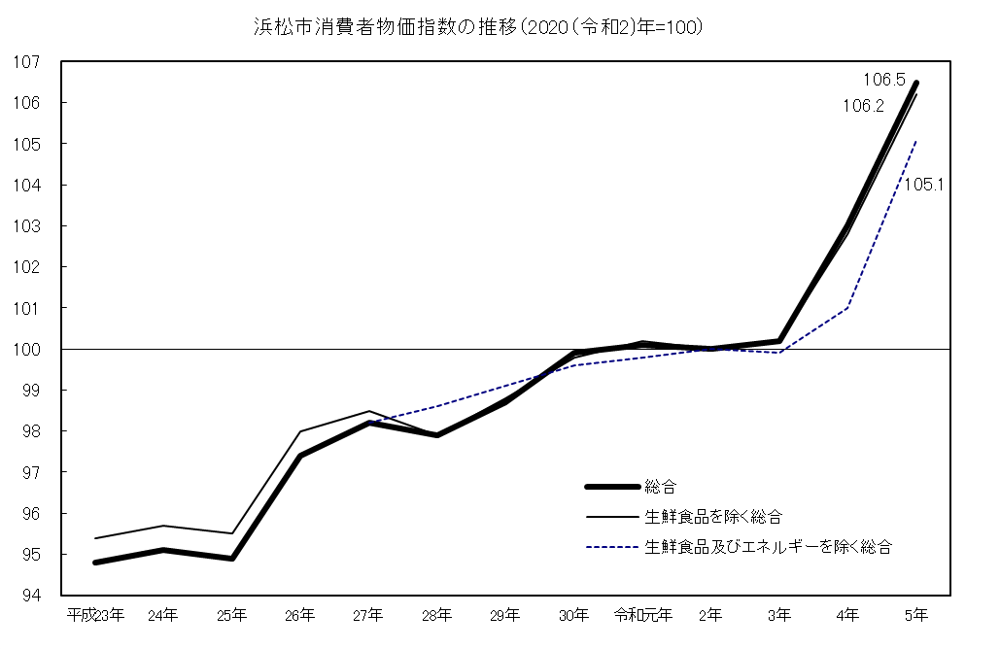

２ 総合、生鮮食品を除く総合、生鮮食品及びエネルギーを除く総合の指数、前年比
 |  |  |  |  |  |  |  |  |  |  |  |  |  | (2020年=100)
 |  |  | 平成 23年 | 24年 | 25年 | 26年 | 27年 | 28年 | 29年 | 30年 | 令和 元年 | 2年 | 3年 | 4年 | 5年
総合 |  | 指数 | 94.8 | 95.1 | 94.9 | 97.4 | 98.2 | 97.9 | 98.7 | 99.9 | 100.1 | 100.0 | 100.2 | 103.0 | 106.5
 |  | 前年比(%) | -0.2 | 0.3 | -0.2 | 2.6 | 0.8 | -0.3 | 0.8 | 1.2 | 0.2 | -0.1 | 0.2 | 2.8 | 3.4
生鮮食品を 除く総合 |  | 指数 | 95.4 | 95.7 | 95.5 | 98.0 | 98.5 | 97.9 | 98.8 | 99.8 | 100.2 | 100.0 | 100.2 | 102.8 | 106.2
 |  | 前年比(%) | -0.2 | 0.4 | -0.2 | 2.6 | 0.5 | -0.6 | 0.8 | 1.1 | 0.3 | -0.2 | 0.2 | 2.6 | 3.3
生鮮食品及びエネルギーを 除く総合 |  | 指数 | - | - | - | - | 98.2 | 98.6 | 99.1 | 99.6 | 99.8 | 100.0 | 99.9 | 101.0 | 105.1
 |  | 前年比(%) | - | - | - | - | - | 0.4 | 0.5 | 0.5 | 0.2 | 0.2 | -0.1 | 1.1 | 4.1
（注）生鮮食品及びエネルギーを除く総合指数は平成27年より公表。

年報の概要（浜松）
３ 10大費目指数の動き
 |  |  |  |  |  |  |  |  |  |  |  |  | （2020年=100）
 | 総 合 |  |  |  | 食 料 |  | 住 居 | 光 熱･ 水 道 | 家 具･ 家 事 用 品 | 被 服 及 び 履 物 | 保 健 医 療 | 交 通･ 通 信 | 教 育 | 教 養 娯 楽 | 諸雑費
 |  | 生鮮食品を除く総合 | 生鮮食品及びエネルギーを除く総合 | 食料（酒類を除く）及び エネルギーを除く総合 |  | 生 鮮 食 品
指 数 | 106.5 | 106.2 | 105.1 | 103.2 | 111.5 | 114.3 | 106.8 | 110.7 | 116.4 | 107.5 | 101.3 | 98.2 | 94.4 | 107.2 | 101.8
前年比(%) | 3.4 | 3.3 | 4.1 | 2.9 | 7.7 | 6.2 | 1.8 | -6.3 | 12.0 | 4.4 | 2.3 | 2.2 | -0.1 | 3.9 | 0.5
寄与度 | - | 3.12 | 3.58 | 1.87 | 2.02 | 0.25 | 0.37 | -0.50 | 0.50 | 0.14 | 0.11 | 0.33 | 0.00 | 0.36 | 0.03
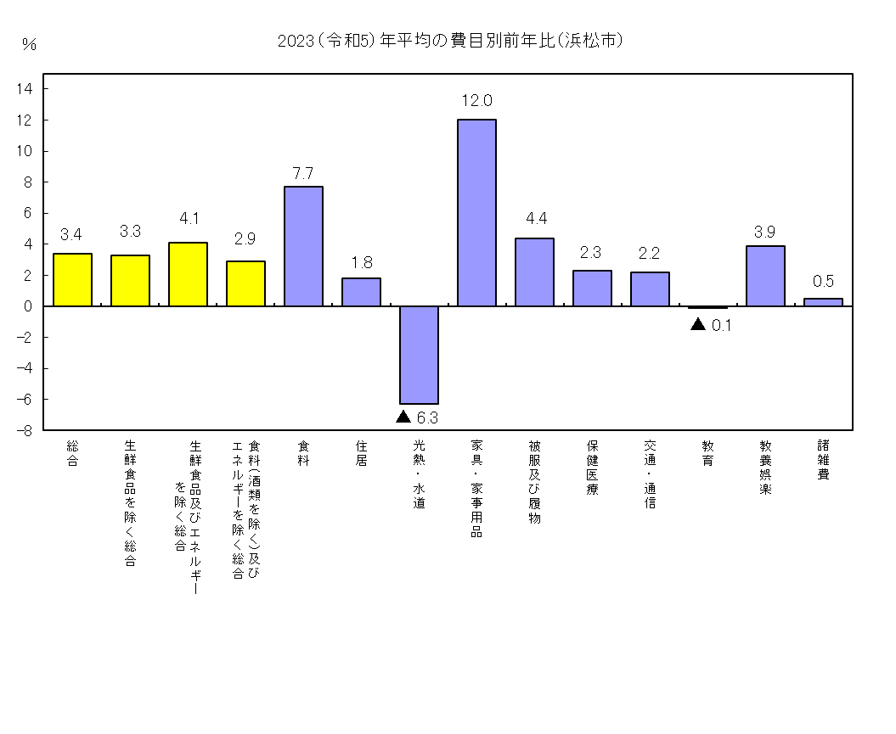

４ 前年との比較
総合指数への寄与が大きかった中分類の項目
 | 中分類 |  |  | (10大費目) |  |  |  | 前年比（寄与度） |  |  | 主な品目
上 昇 | 調理食品 |  |  |  | (食料) |  |  | 8.8% (0.37） |  |  | コロッケ
 | 菓子類 |  |  |  | (食料) |  |  | 9.5% (0.24） |  |  | アイスクリーム
 | 家賃 |  |  |  | (住居) |  |  | 1.2% (0.20） |  |  | 民営家賃
 | 穀類 |  |  |  | (食料) |  |  | 8.9% (0.20） |  |  | うるち米、食パン、カレーパン
 | 教養娯楽サービス |  |  |  | (教養娯楽) |  |  | 3.7% (0.19） |  |  | 宿泊料
 | 乳卵類 |  |  |  | (食料) |  |  | 13.3% (0.17） |  |  | 牛乳
 | 通信 |  |  |  | (交通・通信) |  |  | 6.0% (0.17） |  |  | 通信料（携帯電話）、携帯電話機
 | 設備修繕・維持 |  |  |  | (住居) |  |  | 4.9% (0.17） |  |  | 火災・地震保険料
 | 生鮮魚介 |  |  |  | (食料) |  |  | 12.9% (0.17） |  |  | さけ
 | 家庭用耐久財 |  |  |  | (家具・家事用品) |  |  | 12.1% (0.16） |  |  | ルームエアコン
 | 家事用消耗品 |  |  |  | (家具・家事用品) |  |  | 13.9% (0.16） |  |  | 洗濯用洗剤
 | 外食 |  |  |  | (食料) |  |  | 3.7% (0.15）
 | 肉類 |  |  |  | (食料) |  |  | 6.6% (0.15）
 | 教養娯楽用品 |  |  |  | (教養娯楽) |  |  | 6.9% (0.15）
下 落 | 電気代 |  |  |  | (光熱・水道) |  |  | -11.5% (-0.49） |  |  | 電気代

利用上の注意
◎ 利用上の注意

１ 本報告書は、総務省統計局の「小売物価統計調査」の調査票情報に基づき、作成しています。

２ 指数の基準時及びウエイトの算定期間は、2020年の１年間であり、指数の算定は、
基準時加重相対法算式(ラスパイレス型)によります。

３ 「持家の帰属家賃」とは、持家世帯が住んでいる住宅を借家と仮定した場合に、本来家主が
負担すべき土地代や住宅修繕費などを除いた民営家賃に相当するものです。

４ 変化率及び寄与度は、端数処理前の指数値を用いて計算しているため、公表された指数値を
用いて計算した値とは一致しない場合があります。

統計 静岡県
検索
◎ 参考URL
この資料のデータは、次のＵＲＬからダウンロードできます。
統計センターしずおか https://toukei.pref.shizuoka.jp/
分野一覧→物価・家計→小売物価統計調査
* 詳細については、総務省統計局のホームページを参照してください。
 | https://www.stat.go.jp/data/cpi/index.html

＜ 問い合わせ先 ＞
静岡県 知事直轄組織デジタル戦略局 統計調査課 消費班
〒420-8601 静岡市葵区追手町９－６
電話 054-221-2236 FAX 054-221-3609
メール toukei@pref.shizuoka.lg.jp

